关系图
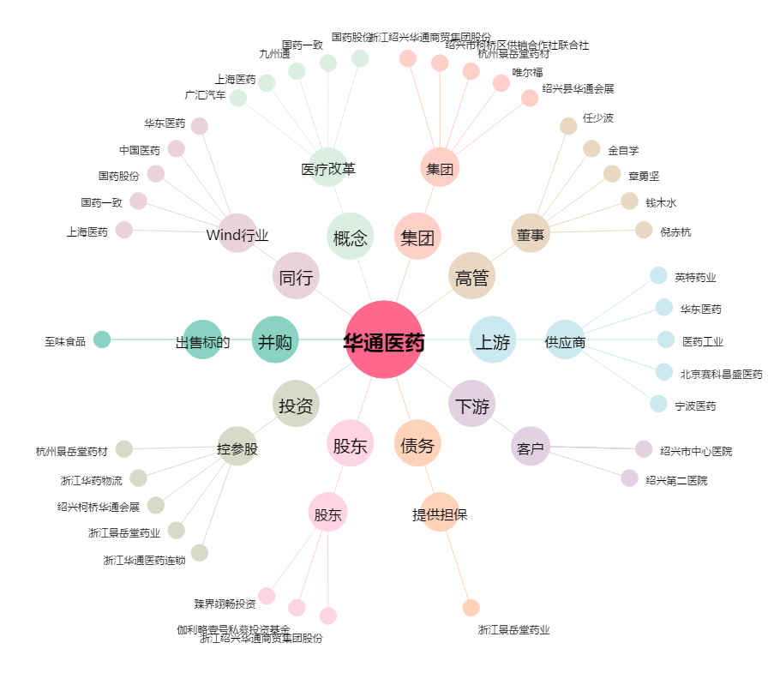
华通医药[002758.SZ] - 关系概览图

